Лист1
 | Домашняя работа 1
 | Выборка

 | -0.669 | 0.035 | -2.077 | 1.077 | 0.525 | -0.154 | -0.537 | -1.036 | 0.882 | -0.402 |  |  |  | Xmin= |  | -3.76 | -2.716
 | 0.392 | 0.106 | 1.43 | -0.204 | -0.326 | 0.825 | 1.214 | 0.091 | -0.032 | -1.264 |  |  |  | Xmax= |  | 1.654
 | -0.337 | 0.199 | -0.16 | 0.625 | -0.891 | -1.464 | 1.353 | 0.466 | 1 | 1.511
 | 0.369 | -1.99 | -1.19 | 0.666 | -1.614 | 0.082 | -0.184 | -1.324 | 0.741 | -0.264 |  |  |  | m=1+3.2*log10(n) |  | 8
 | -1.694 | 0.71 | -0.655 | -0.546 | 1.654 | 0.134 | -0.529 | -0.915 | -0.898 | 0.799
 | 0.985 | 0.34 | 0.276 | 0.911 | -0.17 | -0.551 | -0.036 | 0.679 | -0.432 | 0.678 |  |  |  | n= |  | 200
 | -1.063 | -0.594 | -1.526 | -0.787 | 0.873 | -0.405 | 1.469 | 0.318 | 0.922 | 0.522
 | 0.033 | -1.527 | 1.422 | 0.308 | 0.845 | -0.151 | 1.642 | 0.033 | -0.838 | -0.872 |  |  |  | h=(Xmax-Xmin)/m= |  | 0.677
 | 0.597 | 0.362 | -3.76 | 1.159 | 0.874 | -0.794 | -0.358 | 0.162 | 0.064 | 1.594
 | -1.601 | -0.57 | 0.133 | -0.66 | 1.485 | 0.682 | 0.104 | 1.215 | 0.686 | 0.676 |  |  | xmin+1 | i | (xi;xi+1) | ni | ni(нак) | wi | wi(нак) |  | lower limit | upper limit | average point
 | -0.266 | -1.309 | 0.597 | 0.989 | 0.934 | 1.079 | -0.999 | 0.015 | -0.094 | -1.92 |  |  | -3.083 | 1 | (-3,76; -3,083) | 1 | 1 | 0.005 | 0.005 | 0.005 | -3.76 | -3.083 | -3.4215 | 1
 | 0.901 | 1.531 | -0.889 | -1.019 | 0.084 | 1.531 | 0.638 | 1.297 | -0.139 | -0.157 |  |  | -2.406 | 2 | (-3,083; -2,407) | 1 | 2 | 0.005 | 0.01 | 0.01 | -3.083 | -2.407 | -2.745 | 1
 | -1.433 | -1.008 | -0.99 | 0.09 | 0.94 | 0.207 | -2.243 | -0.039 | 0.276 | -0.551 |  |  | -1.730 | 3 | (-2,407; -1,730) | 5 | 7 | 0.025 | 0.035 | 0.035 | -2.407 | -1.73 | -2.0685 | 5
 | 1.327 | 0.703 | -1.724 | -0.709 | -1.1 | -1.346 | 0.183 | -0.163 | 1.212 | -0.452 |  |  | -1.053 | 4 | (-1,730; -1,053) | 20 | 27 | 0.1 | 0.135 | 0.135 | -1.73 | -1.053 | -1.3915 | 20
 | -0.248 | 0.788 | 0.577 | 0.122 | -0.536 | 0.293 | -0.126 | 1.627 | 0.658 | 1.348 |  |  | -0.376 | 5 | (-1,053; -0,376) | 42 | 69 | 0.21 | 0.345 | 0.345 | -1.053 | -0.376 | -0.7145 | 42
 | -0.401 | -0.679 | 0.921 | 0.476 | 1.121 | -0.864 | -0.656 | -0.22 | -1.566 | -0.144 |  |  | 0.301 | 6 | (-0,376; 0,301) | 53 | 122 | 0.265 | 0.61 | 0.61 | -0.376 | 0.301 | -0.0375 | 53
 | 0.344 | 0.324 | 0.686 | -1.487 | -0.136 | 0.803 | -0.745 | 0.932 | -0.833 | -0.946 |  |  | 0.977 | 7 | (0,301; 0,997) | 50 | 172 | 0.25 | 0.86 | 0.86 | 0.301 | 0.997 | 0.649 | 50
 | 0.441 | -0.372 | -1.336 | 0.062 | 1.506 | -0.315 | 1.207 | 0.838 | -0.304 | 0.128 |  |  | 1.654 | 8 | (0,997; 1,654) | 28 | 200 | 0.14 | 1 | 1 | 0.997 | 1.654 | 1.3255 | 28
 | 0.824 | 0.04 | -1.734 | 0.261 | 0.054 | -0.379 | -0.961 | -2.716 | 0.823 | -0.112
 | 1.385 | 1.32 | -0.509 | -0.381 | -1.671 | -0.524 | 1.298 | -1.248 | 0.346 | -0.805 |  |  |  |  | нормировка объема выборки | 200 | нормировка относительных частот | 1

 | Домашняя работа 2 |  |  |  |  |  |  |  |  |  |  |  |  |  | -0.075

 | xi | 2502 | 2804 | 2903 | 3028 |  | n | 100
 | ni | 8 | 30 | 60 | 2 |  | C | 2804

 | ui | -302 | 0 | 99 | 224
 | ni | 8 | 30 | 60 | 2

 | Xв | 2843.72
 | Dв | 12602.7616
 | S^2в | 12730.062222

 | Домашняя работа 3

 | М0= | 0.276
 | Ме= | 0
 | Xв= | -0.0338575
 | Dв= | 0.8550944211
 | S^2= | 0.85939137799
 | S= | 0.92703364448
 | А= | -1.6225486287
 | E= | 1.6144886961

 | Домашняя работа №4

 | n= | 200
 | гамма | 0.95
 | Xb | -0.0338575
 | S | 0.92703364448
 | Ф(t) | 0.475
 | t | 1.96
 |  | от | до
 | a= | -0.16233780817 | 0.094622808174

 | Домашняя работа №5

 | i | xi | xi+1 | ni | xi-Xb | xi+1-Xb | S | Zi | Zi+1 | Ф(zi) | Ф(zi+1) | Фi | niT | ni-niT | (ni-niT)^2 | ((ni-niT)^2)/niT
 | 1 | -3.76 | -3.083 | 1 | - | -3.0491425 | 0.92703364448 | _inf | -3.2891389845 | -0.5 | -0.4994 | 0.0006 | 0.12 | 0.88 | 0.7744 | 6.4533333333
 | 2 | -3.083 | -2.407 | 1 | -3.0491425 | -2.3731425 |  | -3.2891389845 | -2.5599313619 | -0.4994 | -0.4961 | 0.0033 | 0.66 | 0.34 | 0.1156 | 0.17515151515
 | 3 | -2.407 | -1.73 | 5 | -2.3731425 | -1.6961425 |  | -2.5599313619 | -1.8296450297 | -0.4961 | -0.4664 | 0.0297 | 5.94 | -0.94 | 0.8836 | 0.14875420875
 | 4 | -1.73 | -1.053 | 20 | -1.6961425 | -1.0191425 |  | -1.8296450297 | -1.0993586976 | -0.4664 | -0.3643 | 0.1021 | 20.42 | -0.42 | 0.1764 | 0.008638589618
 | 5 | -1.053 | -0.376 | 42 | -1.0191425 | -0.3421425 |  | -1.0993586976 | -0.36907236543 | -0.3643 | -0.1443 | 0.22 | 44 | -2 | 4 | 0.090909090909
 | 6 | -0.376 | 0.301 | 53 | -0.3421425 | 0.3348575 |  | -0.36907236543 | 0.36121396672 | -0.1443 | 0.1406 | 0.2849 | 56.98 | -3.98 | 15.8404 | 0.277999298
 | 7 | 0.301 | 0.997 | 50 | 0.3348575 | 1.0308575 |  | 0.36121396672 | 1.1119957794 | 0.1406 | 0.3665 | 0.2259 | 45.18 | 4.82 | 23.2324 | 0.51421868083
 | 8 | 0.997 | 1.654 | 28 | 1.0308575 | - |  | 1.1119957794 | inf | 0.3665 | 0.5 | 0.1335 | 26.7 | 1.3 | 1.69 | 0.06329588015

 |  |  |  |  |  |  |  |  |  |  |  |  |  |  |  | 7.7323005967

 |  |  |  |  |  |  |  |  |  |  |  |  |  |  |  | 11.1

 | Домашняя работа №6

 | альфа | 0
 | бета | 0
 | гамма | 0

 | N | X | Y | X^2 | Xi*Yi | Yp | |Yp-y| | δ
 | 1 | 1.1 | 4.5 | 1.21 | 4.95 | 4.6459307756 | 0.14593077557 | 2.899%
 | 2 | 2.4 | 5.2 | 5.76 | 12.48 | 4.9867924183 | 0.21320758172 | 2.701%
 | 3 | 4.3 | 5.4 | 18.49 | 23.22 | 5.4849748192 | 0.084974819156 | 2.455%
 | 4 | 5.9 | 5.8 | 34.81 | 34.22 | 5.9044968409 | 0.10449684095 | 2.281%
 | 5 | 7.8 | 6.6 | 60.84 | 51.48 | 6.4026792418 | 0.19732075817 | 2.103%
 | 6 | 9.5 | 6.8 | 90.25 | 64.6 | 6.84842139 | 0.048421389983 | 1.967%
 | 7 | 11 | 7.4 | 121 | 81.4 | 7.2417232854 | 0.15827671459 | 1.860%
 | 8 | 12.7 | 7.5 | 161.29 | 95.25 | 7.6874654336 | 0.18746543357 | 1.752%
 | 9 | 13.9 | 7.9 | 193.21 | 109.81 | 8.0021069499 | 0.10210694991 | 1.683%
 | 10 | 15.4 | 8.5 | 237.16 | 130.9 | 8.3954088453 | 0.10459115466 | 1.604%
 | Сумма | 84 | 65.6 | 924.02 | 608.31 |  | 0.13467924183 | 2.130%

 | Коэфициент при a |  | Коэфициент при b |  | right |  | Обратная матрица |  |  | Решение
 |  | 924.02 | 84 |  | 608.31 |  | 0.0045783353173 | -0.038458016665 |  | a | 0.26220126362
 |  | 84 | 10 |  | 65.6 |  | -0.038458016665 | 0.42304733999 |  | b | 4.3575093856

 | Домашняя работа №7
 |  |  | -3 | -2 | -1 | 0 | 1 | 2
 |  | Y\X | 2 | 7 | 12 | 17 | 22 | 27 | ny
 | -2 | 110 | 2 | 4 | - | - | - | - | 6
 | -1 | 120 | - | 6 | 2 | - | - | - | 8
 | 0 | 130 | - | - | 3 | 50 | 2 | - | 55
 | 1 | 140 | - | - | 1 | 10 | 6 | - | 17
 | 2 | 150 | - | - | - | 4 | 7 | 3 | 14
 |  | nx | 2 | 10 | 6 | 64 | 15 | 3 | 100
$$U= \sum{n_{uv}u}$$
 |  | Y\U | -3 | -2 | -1 | 0 | 1 | 2 |  | v*U
 |  | -2 | 2 | 4 | - | - | - | - | -14 | 28
 |  | -1 | - | 6 | 2 | - | - | - | -14 | 14
 |  | 0 | - | - | 3 | 50 | 2 | - | -1 | 0
 |  | 1 | - | - | 1 | 10 | 6 | - | 5 | 5
$$U= \sum{n_{uv}v}$$
 |  | 2 | - | - | - | 4 | 7 | 3 | 13 | 26
 |  |  | -4 | -14 | -1 | 18 | 20 | 6 |  | 73
 |  | u*V | 12 | 28 | 1 | 0 | 20 | 12 | 73

 | Домашняя работа №8

 |  |  | -4 | -3 | -2 | -1 | 0 | 1 | 2 | 3
 |  | Y\X | 5 | 10 | 15 | 20 | 25 | 30 | 35 | 40 | ny
 | -2 | 100 | 2 | 1 | - | - | - | - | - | - | 3
 | -1 | 120 | 3 | 4 | 3 | - | - | - | - | - | 10
 | 0 | 140 | - | - | 5 | 10 | 8 | - | - | - | 23
 | 1 | 160 | - | - | - | 1 | - | 6 | 1 | 1 | 9
 | 2 | 180 | - | - | - | - | - | - | 4 | 1 | 5
 |  | nx | 5 | 5 | 8 | 11 | 8 | 6 | 5 | 2 | 50

$$U= \sum{n_{uv}u}$$
 |  | V\U | -4 | -3 | -2 | -1 | 0 | 1 | 2 | 3 |  | v*U
 |  | -2 | 2 | 1 | - | - | - | - | - | - | -11 | 22
 |  | -1 | 3 | 4 | 3 | - | - | - | - | - | -30 | 30
 |  | 0 | - | - | 5 | 10 | 8 | - | - | - | -20 | 0
 |  | 1 | - | - | - | 1 | - | 6 | 1 | 1 | 10 | 10
$$U= \sum{n_{uv}v}$$
 |  | 2 | - | - | - | - | - | - | 4 | 1 | 11 | 22
 |  |  | -7 | -6 | -3 | 1 | 0 | 6 | 9 | 3 |  | 84
 |  | u*V | 28 | 18 | 6 | -1 | 0 | 6 | 18 | 9 | 84

 | Домашняя работа №9

 | Y\X | 0 | 4 | 5 | ny
 | 1 | 50 | 5 | 1 | 56
 | 35 | - | 44 | - | 44
 | 50 | - | 5 | 45 | 50
 | nx | 50 | 54 | 46 | 150
 | yx | 1 | 33.2407 | 48.9348

 | x | nx |  | nxx | nxx^2 | nxx^3 | nxx^4
 | 0 | 50 | 1 | 0 | 0 | 0 | 0 | 50 | 0 | 0 | 692.041 | 692.041
 | 4 | 54 | 33.2407 | 216 | 864 | 3456 | 13824 | 1795 | 7180 | 28720 | 35.213 | 59.187
 | 5 | 46 | 48.9348 | 230 | 1150 | 5750 | 28750 | 2251 | 11255 | 56275 | 467.775 | 514.987
сумма | 9 | 150 | - | 446 | 2014 | 9206 | 42574 | 4095.9986 | 18434.9952 | 84994.9848

 | a | b | c | right |  | обратная матрица |  |  | Solution
 | 42574 | 9206 | 2014 | 84994.9848 |  | 0.0020769726248 | -0.0097152979066 | 0.001 | a= | 1.52677
 | 9206 | 2014 | 446 | 18434.9952 |  | -0.0097152979066 | 0.046898228663 | -0.009 | b= | 1.9531
 | 2014 | 446 | 150 | 4095.9986 |  | 0.001 | -0.009 | 0.02 | c= | 1

 | Типовик

 | Данная выборка
 | -2.202 | -1.764 | -1.325 | -0.887 | -0.448 | -0.01 | 0.429 | 0.868 | 1.306 | 1.745 |  | n= | 200
 | -1.764 | -1.325 | -0.887 | -0.448 | -0.01 | 0.429 | 0.868 | 1.306 | 1.745 | 2.183
 | 4 | 11 | 28 | 22 | 38 | 33 | 32 | 17 | 11 | 4

 | i | x_i | x_i+1 | n_i | n_i_нак | w_i | w_i_нак |  | Xв | -0.0424775 |  | Xв = | -0.0424775
 | 1 | -2.202 | -1.764 | 4 | 4 | 0.02 | 0.02 |  | Dв | 0.81837367324 |  | S = | 0.90691019608
 | 2 | -1.764 | -1.325 | 11 | 15 | 0.055 | 0.075 |  | S^2 | 0.82248610376 |  | ϒ = | 0.95
 | 3 | -1.325 | -0.887 | 28 | 43 | 0.14 | 0.215 |  | S | 0.90691019608 |  | Ф(t) = | 0.475
 | 4 | -0.887 | -0.448 | 22 | 65 | 0.11 | 0.325 |  | А | 0.030109621461 |  | t = | 1.96
 | 5 | -0.448 | -0.01 | 38 | 103 | 0.19 | 0.515 |  | E | -0.6470208533 |  | δ = | 0.126
 | 6 | -0.01 | 0.429 | 33 | 136 | 0.165 | 0.68 |  | M0 | -0.229 |  | Доверительный интервал |  |  | (0,015;0,289)
 | 7 | 0.429 | 0.868 | 32 | 168 | 0.16 | 0.84 |  | Ме | -0.668
 | 8 | 0.868 | 1.306 | 17 | 185 | 0.085 | 0.925
 | 9 | 1.306 | 1.745 | 11 | 196 | 0.055 | 0.98
 | 10 | 1.745 | 2.183 | 4 | 200 | 0.02 | 1 |  |  |  | n | 200 |  | Xв | -0.0424775 |  | S | 0.90691019608
 |  |  |  |  |  |  |  |  |  |  |  |  |  |  |  |  |  |  |  |  |  |  |  |  | 8.1993408122 |  | 208.19934081

 | i | x_i | x_i+1 | x_i | x_i^2 | n_i | (x_i-Xв)^3*n_i | (x_i-Xв)^4*n_i |  |  | i | x_i | x_i+1 | n_i | X_i-Xв | X_i+1-Xв | z_i | z_i+1 | Ф(z_i) | Ф(z_i+1) | Pi | n_i^T | n_i-n_i^T | (n_i-n_i^T)^2 | (n_i-n_i^T)^2/n_i^T | n_i^2 | n_i^2/n_i^T
 | 1 | -2.202 | -1.764 | -1.983 | 3.932289 | 4 | -29.229140128 | 56.719804074 |  |  | 1 | -2.202 | -1.764 | 4 | - | -1.7215225 | -∞ | -1.89822819 | -0.5 | -0.4706 | 0.0294 | 5.88 | -1.88 | 3.5344 | 0.60108843537 | 16 | 2.7210884354
 | 2 | -1.764 | -1.325 | -1.5445 | 2.38548025 | 11 | -37.275373196 | 55.988449236 |  |  | 2 | -1.764 | -1.325 | 11 | -1.7215225 | -1.2825225 | -1.89822819 | -1.4141670317 | -0.4706 | -0.4207 | 0.0499 | 9.98 | 1.02 | 1.0404 | 0.10424849699 | 121 | 12.124248497
 | 3 | -1.325 | -0.887 | -1.106 | 1.223236 | 28 | -33.682016037 | 35.8215819 |  |  | 3 | -1.325 | -0.887 | 28 | -1.2825225 | -0.8445225 | -1.4141670317 | -0.93120851838 | -0.4207 | -0.3238 | 0.0969 | 19.38 | 8.62 | 74.3044 | 3.8340763674 | 784 | 40.454076367
 | 4 | -0.887 | -0.448 | -0.6675 | 0.44555625 | 22 | -5.371673849 | 3.3574170183 |  |  | 4 | -0.887 | -0.448 | 22 | -0.8445225 | -0.4055225 | -0.93120851838 | -0.44714736007 | -0.3238 | -0.1724 | 0.1514 | 30.28 | -8.28 | 68.5584 | 2.2641479524 | 484 | 15.984147952
 | 5 | -0.448 | -0.01 | -0.229 | 0.052441 | 38 | -0.24659103299 | 0.04599477595 |  |  | 5 | -0.448 | -0.01 | 38 | -0.4055225 | 0.0324775 | -0.44714736007 | 0.035811153232 | -0.1724 | 0.014 | 0.1864 | 37.28 | 0.72 | 0.5184 | 0.013905579399 | 1444 | 38.733905579
 | 6 | -0.01 | 0.429 | 0.2095 | 0.04389025 | 33 | 0.52795782147 | 0.13303349196 |  |  | 6 | -0.01 | 0.429 | 33 | 0.0324775 | 0.4714775 | 0.035811153232 | 0.51987231154 | 0.014 | 0.1983 | 0.1843 | 36.86 | -3.86 | 14.8996 | 0.40422137819 | 1089 | 29.544221378
 | 7 | 0.429 | 0.868 | 0.6485 | 0.42055225 | 32 | 10.557028547 | 7.2946691926 |  |  | 7 | 0.429 | 0.868 | 32 | 0.4714775 | 0.9104775 | 0.51987231154 | 1.0039334699 | 0.1983 | 0.3428 | 0.1445 | 28.9 | 3.1 | 9.61 | 0.33252595156 | 1024 | 35.432525952
 | 8 | 0.868 | 1.306 | 1.087 | 1.181569 | 17 | 24.495238538 | 27.666820786 |  |  | 8 | 0.868 | 1.306 | 17 | 0.9104775 | 1.3484775 | 1.0039334699 | 1.4868919832 | 0.3428 | 0.4311 | 0.0883 | 17.66 | -0.66 | 0.4356 | 0.024665911665 | 289 | 16.364665912
 | 9 | 1.306 | 1.745 | 1.5255 | 2.32715025 | 11 | 42.40452125 | 66.489335218 |  |  | 9 | 1.306 | 1.745 | 11 | 1.3484775 | 1.7874775 | 1.4868919832 | 1.9709531415 | 0.4311 | 0.4758 | 0.0447 | 8.94 | 2.06 | 4.2436 | 0.47467561521 | 121 | 13.534675615
 | 10 | 1.745 | 2.183 | 1.964 | 3.857296 | 4 | 32.311928079 | 64.833156673 |  |  | 10 | 1.745 | 2.183 | 4 | 1.7874775 | - | 1.9709531415 | +∞ | 0.4758 | 0.5 | 0.0242 | 4.84 | -0.84 | 0.7056 | 0.14578512397 | 16 | 3.305785124

 |  |  |  |  |  |  |  |  |  |  |  |  |  |  |  |  |  |  |  |  |  |  |  |  | χ2набл = 8,199 | не опровергаем
 |  |  |  |  |  |  |  |  |  |  |  |  |  |  |  |  |  |  |  |  |  |  |  |  | χ2кр (0,05, 7) = 14,1

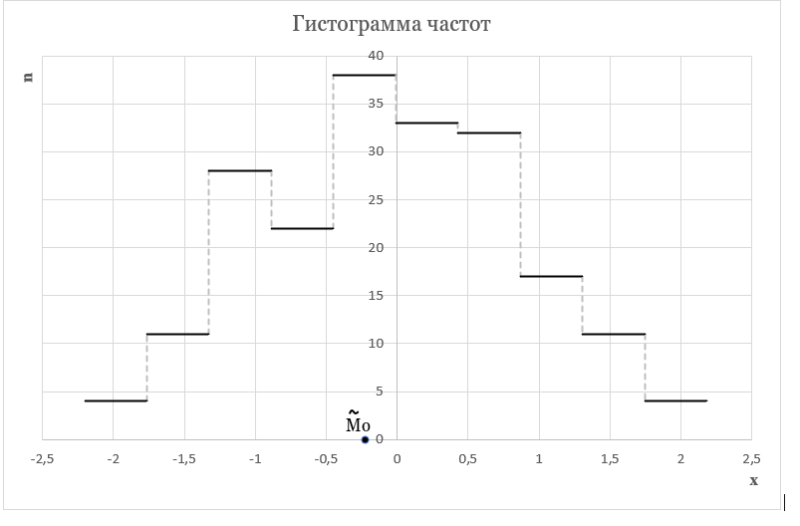
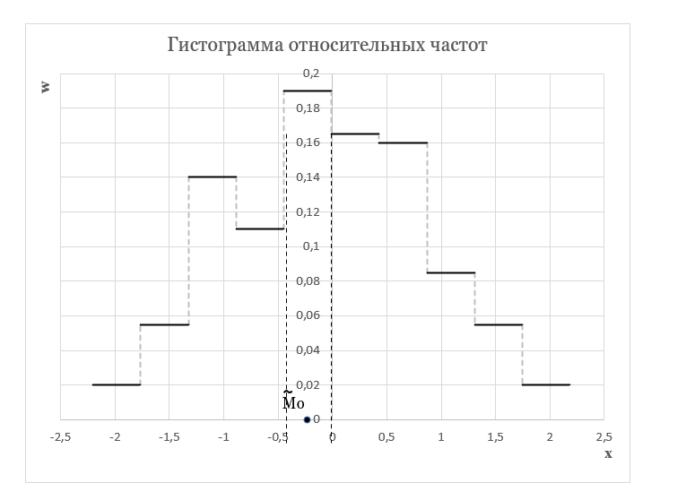

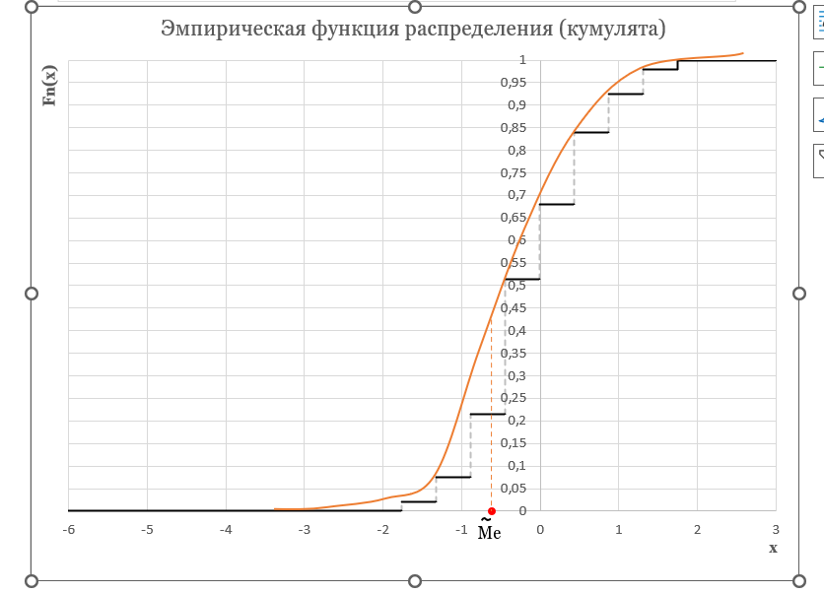

 |  |  |  |  |  |  |  |  |  | 0 | x<=-1,764
 |  |  |  |  |  |  |  |  |  | 0.02 | -1,764 < x <= -1,325
 |  |  |  |  |  |  |  |  |  | 0.075 | -1,325 < x <= -0,887
 |  |  |  |  |  |  |  |  |  | 0.215 | -0,887 < x <= -0,448
 |  |  |  |  |  |  |  |  |  | 0.325 | -0,448 < x <= -0,01
 |  |  |  |  |  |  |  |  | Fn(x)= | 0.515 | -0,01 < x <= 0,429
 |  |  |  |  |  |  |  |  |  | 0.68 | 0,429 < x <= 0,868
 |  |  |  |  |  |  |  |  |  | 0.84 | 0,868 < x <= 1,306
 |  |  |  |  |  |  |  |  |  | 0.925 | 1,306 < x <= 1,745
 |  |  |  |  |  |  |  |  |  | 0.98 | 1,745 < x <= 2,183
 |  |  |  |  |  |  |  |  |  | 1 | x>2,183

